Sheet1
加須市 目標地図
1:6000
2026年4月作成
27

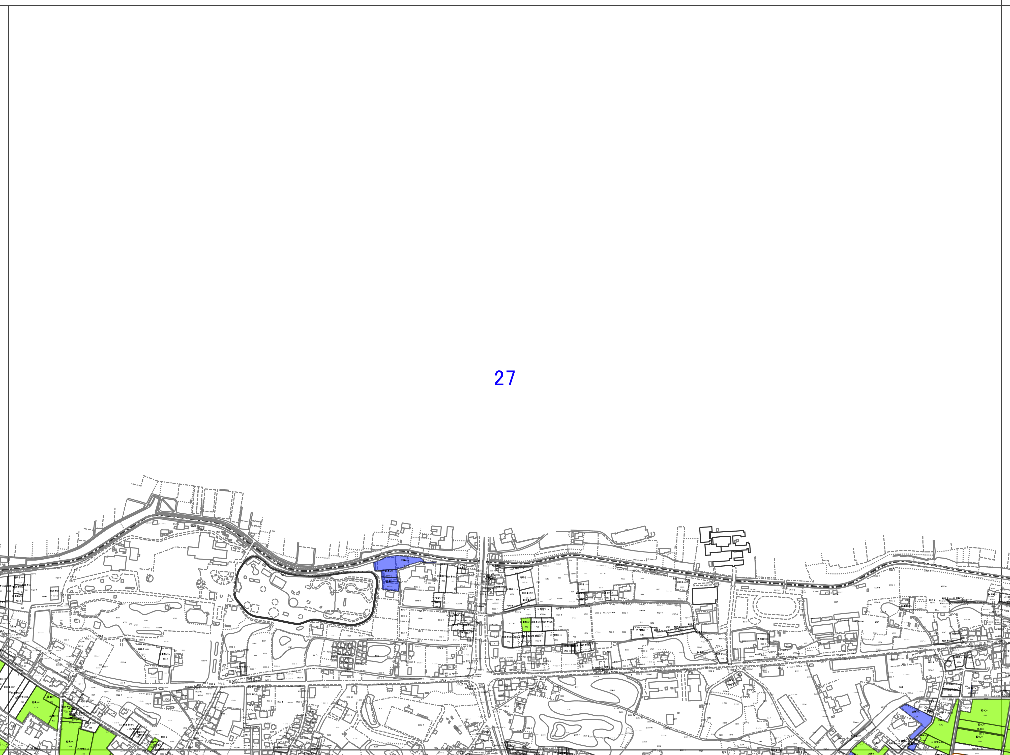



 | 27

